Лист1
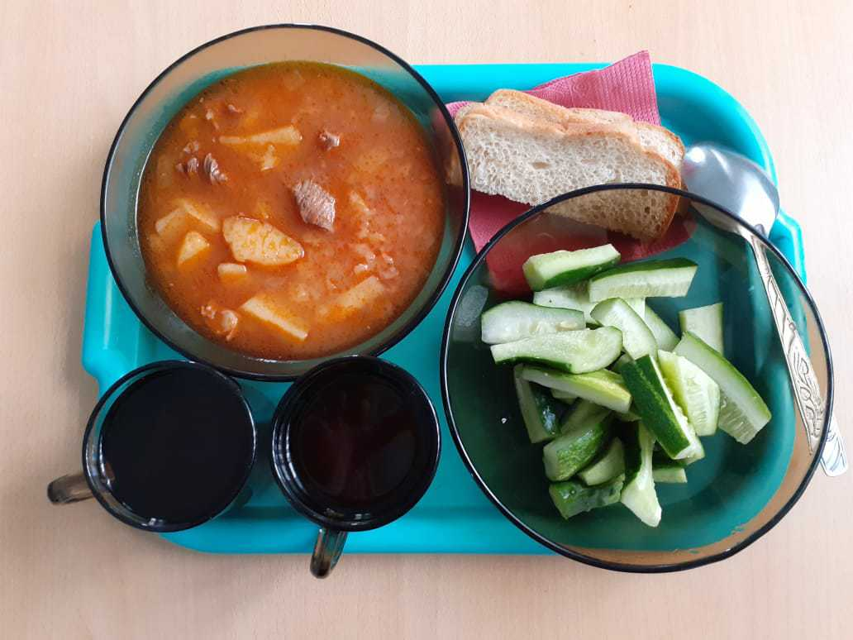
Школа | МБОУ ООШ №25 имени В.В.Буракова станицы Баракаевской |  |  | Отд./корп |  |  |  | День | 16.09.2021г."2"

Прием пищи | Раздел | № рец. | Блюдо | Выход, г | Цена | Калорийность | Белки | Жиры | Углеводы

1-4 классы | Закуска |  | Огурцы свежие | 64 |  | 15.40 | 0.79 | 0.14 | 2.74
 | Гор.блюдо | 259 | Жаркое по домашнему | 175 |  | 312.61 | 17.01 | 15.68 | 25.86
 | Гарнир
 | Напиток |  | Фруктовый чай | 200 |  | 47.60 | 0.60 | 0.40 | 10.40
 | Хлеб |  | Хлеб пшеничный | 43 |  | 58.84 | 1.69 | 0.22 | 12.54
 | Хлеб |  | Хлеб ржаной йодированный | 29 |  | 51.20 | 1.66 | 0.30 | 10.46
 | Сок в ассорт. |  | Сок яблочный | 200 |  | 485.65 | 0.75 | 16.74 | 62.00
 |  |  |  |  | 48.30 | 971.30 | 22.50 | 33.48 | 124.00
5-9 классы | Закуска |  | Огурцы свежие | 58 |  | 25.72 | 1.32 | 0.24 | 4.57
 | Гор.блюдо | 259 | Жаркое по домашнему | 175 |  | 325.13 | 18.41 | 18.82 | 31.04
 | Гарнир |  |  | 0 |  | 0.00 | 0.00 | 0.00 | 0.00
 | Напиток |  | Фруктовый чай | 200 |  | 47.60 | 0.60 | 0.40 | 10.40
 | Хлеб |  | Хлеб пшеничный | 38 |  | 70.60 | 2.03 | 0.26 | 15.05
 | Хлеб |  | Хлеб ржаной | 26 |  | 61.44 | 2.00 | 0.36 | 12.56
 | Сок в ассорт. |  | Сок яблочный | 137 |  | 63.86 | 0.75 | 0.00 | 15.21
 |  |  |  |  | 46.09р. | 594.35 | 25.11 | 20.08 | 88.83
Завтрак | Закуска |  | Огурцы свежие | 58 |  | 25.72 | 1.32 | 0.24 | 4.57
сотрудники | Гор.блюдо | 259 | Жаркое по домашнему | 175 |  | 325.13 | 18.41 | 18.82 | 31.04
 | Гарнир |  |  | 0 |  | 0.00 | 0.00 | 0.00 | 0.00
 | Напиток |  | Фруктовый чай | 200 |  | 47.60 | 0.60 | 0.40 | 10.40
 | Хлеб |  | Хлеб пшеничный | 38 |  | 70.60 | 2.03 | 0.26 | 15.05
 | Хлеб |  | Хлеб ржаной | 23 |  | 61.44 | 2.00 | 0.36 | 12.56
 | Сок в ассорт. |  | Сок яблочный | 200 |  | 63.86 | 0.75 | 0.00 | 15.21
 |  |  |  |  | 46.09р. | 594.35 | 25.11 | 20.08 | 88.83

